Blad1
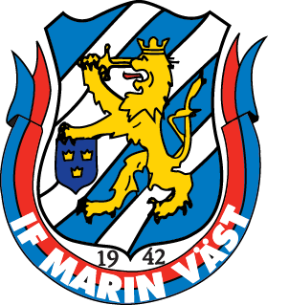
Namn, ________________________________________

Mobilnummer ;_________________________________________

Lag (ex. P-96); ____________________

JULPAKET - 900kr (overall, underställ, mössa, vantar, väska, namntryck litet x2)
Bomullsoverall inklusive klubbmärke |  |  | (löst pris 400:-SR, 360:-JR)
 | 116 | 128 | 140 | 152 | 164 | 176
JUNIOR - 360kr
 | 4/XS | 5/S | 6/M | 7/L | 8/XL | 9/XXL | 10/XXXL
SENIOR - 400kr
Namntryck ( 40: - litet namn Stort namn, rygg 100: -); ___________________________ |  |  |  |  |  |  | Pris;___________

Underställ
 | 122/128 | 134/140 | 146/152 | 158/164 | XS | S | M | L | XL | XXL

Fleecemössa/Väska | Onesize

Träningshandskar | Small | Large

Övriga produkter
 | 128 | 140 | 152 | 164 | S | M | L | XL | XXL | XXL

Namntryck ( 40: - litet namn Stort namn 100: -); __________________________ |  |  |  |  |  |  | Pris;__________

Klubba Salming (skriv klubbans namn)
 | 87 L/R | 92 L/R | 96 L/R | 101 L/R

